Sheet1
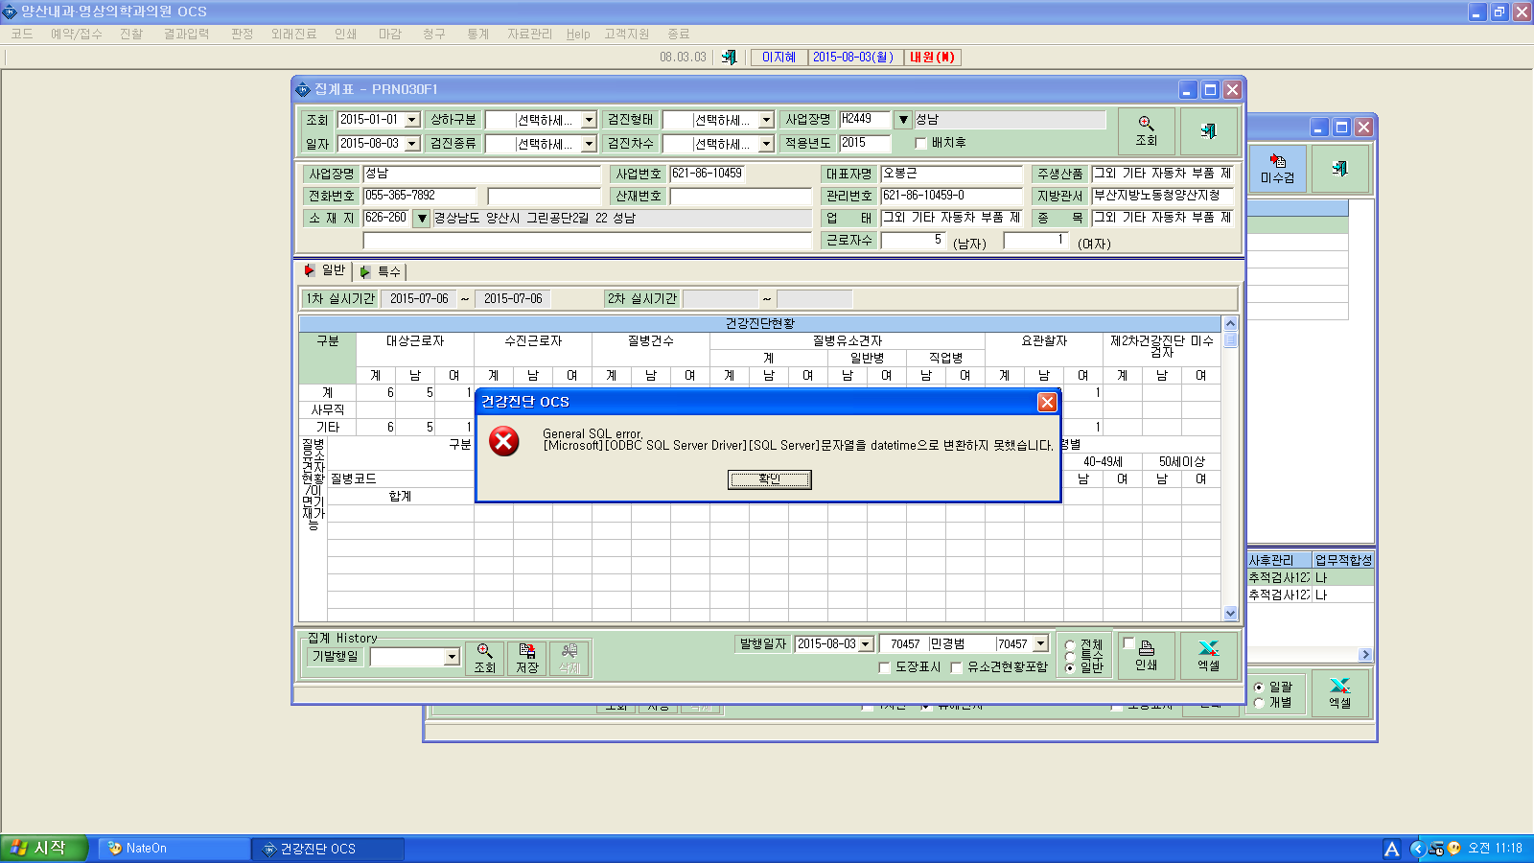

김준규 대리님
성남 이사업장만 이런 애러 메시지가 뜹니다

